ANNE SÜTÜ
Numune Adı | TAS(mmol/L) | TOS (µmol/L) | OSI
Bebek Yalçın-3370415-17.09.2020-9.gün | 1.41 | 2.06 | 0.146 | Bu çalışmada "Relassay" marka kitler kullanılmıştır.
Bebek Ertuğrul-3322196-12.06.2020-7.gün | 1.04 | 4.66 | 0.448 | Kullanılan cihaz: Mindray marka BS400 model tam otomatik biyokimya cihazı
İsmet Efe Erşahan-3317961-01.06.2020-8.gün | 0.89 | 0.97 | 0.109
Sarıtaş AS-3297104-22.gün | 1.15 | 2.07 | 0.180 | TAS: Total Antıoxidant Status
Muhammed Mustafa Kalkan-3365493-19.09.2020-7.gün | 1.75 | 1.85 | 0.106 | TOS: Total Oxıdant Status
Bebek Karacha-1-3302216-31.03.2020 | 0.8 | 1.57 | 0.196 | OSI: Oxidatıve Stress Index
Altın Bebek1-3362318-04.09.2020-15.gün | 0.87 | 1.58 | 0.182
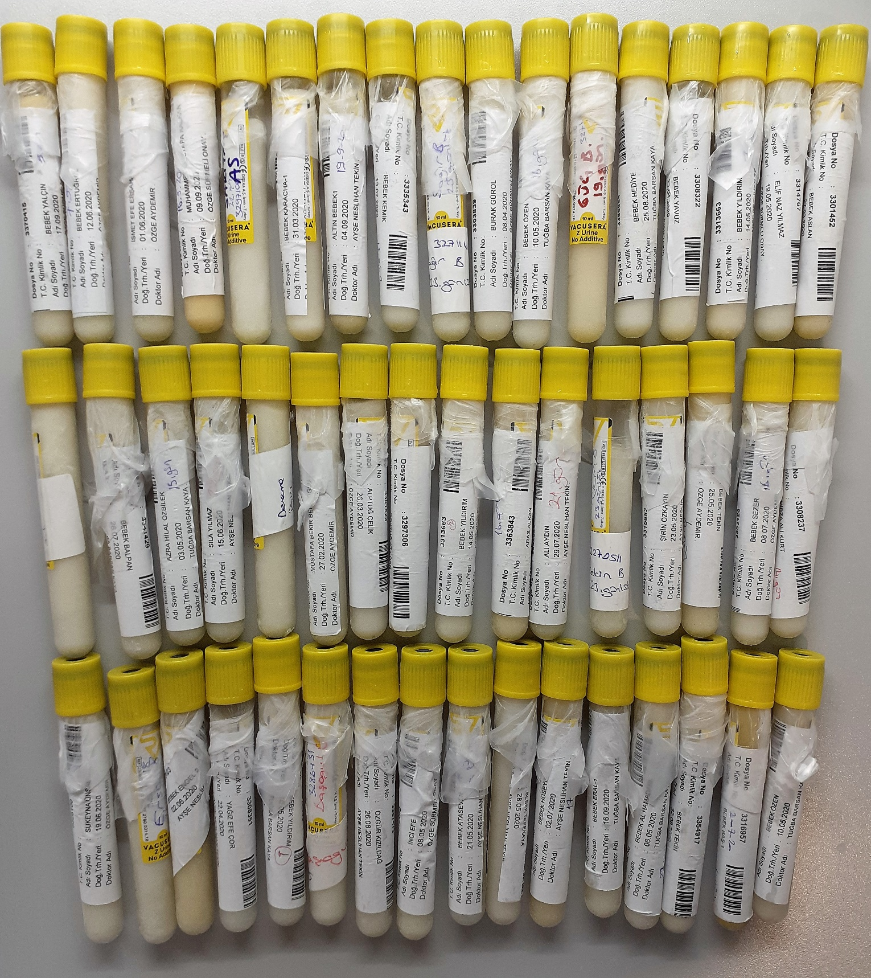
Bebek Kemik-3335343-13.07.2020-17.gün | 1.24 | 5 | 0.403
Sağır B-3271141-23.gün | 0.79 | 1.41 | 0.178
Burak Gürol-3303839-08.04.2020 | 0.51 | 0.58 | 0.114
Güç B-3270405-19.gün | 1.2 | 3.26 | 0.272
Bebek Hediye-3356654-25.08.2020-17.gün | 0.96 | 2.78 | 0.290
Bebek Yavuz-3308322-22.04.2020-14.gün | 1.18 | 2.92 | 0.247
Bebek Yıldırım-3313663-14.05.2020-7.gün | 1.03 | 2.55 | 0.248
Elif Naz Yılmaz-3314767--19.05.2020-15.gün | 1.43 | 3.6 | 0.252
Bebek Aslan-3301452-27.03.2020 | 1.31 | 1.55 | 0.118
Deneme İçin Süt | 1.12 | 5.1 | 0.455
Bebek Balpan-3341429-26.07.2020-7.gün | 0.9 | 2.9 | 0.322
Azra Hilal Özbilek-3310806-03.05.2020-15.gün | 1.05 | 1.74 | 0.166
Bebek Özen-3312436-10.05.2020-16.gün | 1.12 | 1.59 | 0.142
Sıla Yılmaz-3323153-15.06.2020-22.gün | 1.2 | 2.19 | 0.183
Deneme İçin Süt | 1.94 | 9.09 | 0.469
Mustafa Bekir Bekiroğlu-3286461-27.02.2020-17.gün | 0.83 | 0.92 | 0.111
Alptuğ Çelik-3301523-26.03.2020-19.gün | 0.78 | 0.94 | 0.121
Göktuğ Atılgan-3297306-13.03.2020-17.gün | 1.06 | 0.04 | 0.004
Bebek Yıldırım2-3313663-14.05.2020-17.gün | 1.03 | 0.76 | 0.074
Aras Alkan-3363843-08.09.2020-16.gün | 1.68 | 3.61 | 0.215
Ali Aydın-3342563-29.07.2020-21.gün | 0.92 | 0.23 | 0.025
Tekin B-3270511-23.gün | 0.65 | 0.53 | 0.082
Şirin Özkayın-3315652-23.05.2020-18.gün | 0.85 | 1.22 | 0.144
Bebek Tekin-3316115-25.05.2020-6.gün | 0.97 | 1.56 | 0.161
İnci Efe-3312140-08.05.2020-20.gün | 0.97 | 2.29 | 0.236
Bebek Sezer-3333126-08.07.2020-16.gün | 0.89 | 2.12 | 0.238
Mirza Ali Kurt-3308237-22.04.2020-14.gün | 0.68 | 3.45 | 0.507
Sukeyna Ünsal-3325100-19.06.2020-22.gün | 0.75 | 4.06 | 0.541
Ersöz Bebek-3267518-30.gün | 0.5 | -0.22 | -0.044
Bebek Engel2-3318103-02.06.2020-7.gün | 0.72 | 0.6 | 0.083
Yağız Efe Çor-3308351-22.04.2020 | 1.03 | 1.98 | 0.192
Bebek Yıldırım1-3312435-10.05.2020-16.gün | 0.88 | 3.48 | 0.395
Başoğul B-3286431 | 0.72 | 2.91 | 0.404
Özgür Kızıldağ-3357473-26.08.2020-16.gün | 0.97 | 2.46 | 0.254
Bebek Ataseven-3315227-21.05.2020-17.gün | 0.9 | 1.11 | 0.123
Bebek Tepekaya-3317013-28.05.2020-15.gün | 1.32 | 3.39 | 0.257
Bebek Hüseyin-3330463-02.07.2020-17.gün | 0.88 | 0.84 | 0.095
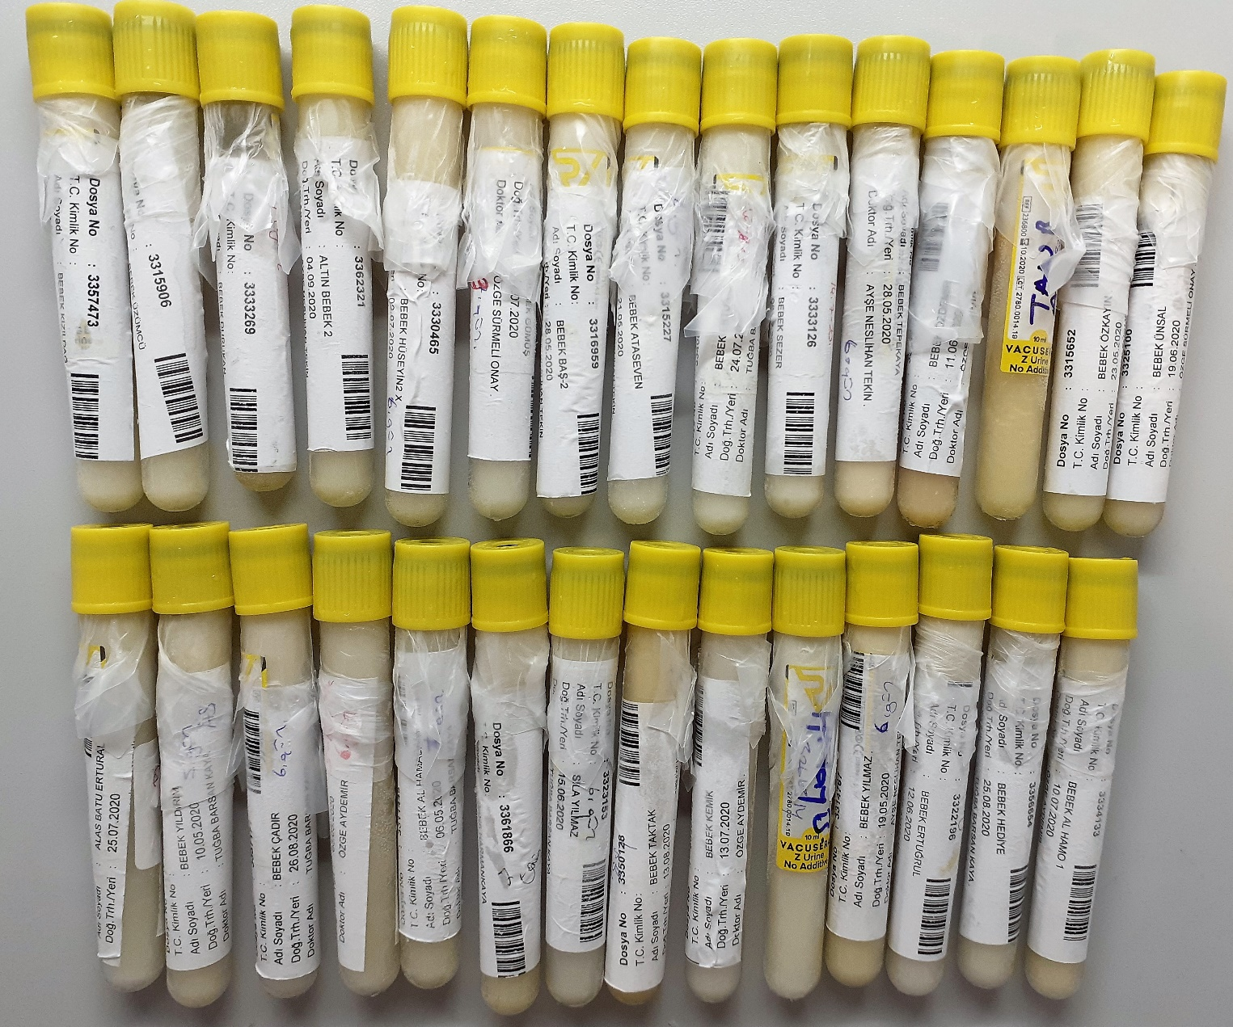
Bebek Eral1-3369491-16.09.2020-6.gün | 1.09 | 0.48 | 0.044
Bebek Al Hamadanı-3311445-06.05.2020-22.gün | 0.87 | 0.69 | 0.079
Bebek Tekin-3354917-22.08.2020-10.gün | 1.15 | 4.97 | 0.432
Bebek Baş1-3316957-28.05.2020-6.gün | 1 | 0.93 | 0.093
Bebek Özen-3312436-10.05.2020-5.gün | 0.69 | 3.03 | 0.439
Bebek Kızıldağ-3357473-26.08.2020-6.gün | 0.86 | 0.42 | 0.049
Bebek Üzümcü-3315906-24.05.2020-6.gün | 0.87 | 2.99 | 0.344
Bebek Durukan-3333269-08.07.2020-7.gün | 0.8 | 2.66 | 0.333
Altın Bebek2-3362321-04.09.2020--7.gün | 0.48 | 2.36 | 0.492
Bebek Hüseyin2-3330465-02.07.2020-6.gün | 0.71 | 0.89 | 0.125
Bebek Gümüş-3336990-17.07.2020-9.gün | 1.08 | 0.2 | 0.019
Bebek Baş2-3316959-28.05.2020-15.gün | 1.38 | 1.85 | 0.134
Bebek Ataseven-3315227-21.05.2020-8.gün | 0.78 | 2.59 | 0.332
Bebek Ertural-3340808-24.07.2020-7.gün | 1 | 1.15 | 0.115
Bebek Sezer-3333126-08.07.2020-6.gün | 1.07 | 0.55 | 0.051
Bebek Tepekaya-3317013-28.05.2020-6.gün | 0.86 | 6.7 | 0.779
Bebek Özdemir-3321718-11.06.2020-7.gün | 1.04 | 3.29 | 0.316
Tan B AS-3297008 | 1.17 | -0.57 | -0.049
Bebek Özkayın-3315652-23.05.2020-6.gün | 0.8 | 0.39 | 0.049
Bebek Ünsal-3325100-19.06.2020-6.gün | 0.89 | 0.87 | 0.098
Alas Batu Ertural-3340808-25.07.2020-21.gün | 0.63 | 1.68 | 0.267
Bebek Yıldırım-3312435-10.05.2020-5.gün | 0.95 | 0.38 | 0.040
Bebek Çadır-3357171-26.08.2020-6.gün | 1.11 | 0.14 | 0.013
Bebek Özbilek-3310806-03.05.2020-6.gün | 0.92 | 1.15 | 0.125
Bebek Al Hamadanı-3311445-06.05.2020-7.gün | 0.98 | 0.22 | 0.022
Rana Harmankaya-3361866-02.09.2020-7.gün | 0.97 | 0.66 | 0.068
Bebek Taktak-3350128-13.08.2020-5.gün | 1.04 | 2.5 | 0.240
Sıla Yılmaz-3323153-15.06.2020-6.gün | 1.23 | 1.57 | 0.128
Bebek Kemik-3335343-13.07.2020-8.gün | 0.9 | 3.12 | 0.347
Atalay B-3266314 | 0.73 | 7.99 | 1.095
Bebek Yılmaz-3314767-19.05.2020-6.gün | 1.35 | 1.05 | 0.078
Bebek Ertuğrul-3322196-12.06.2020-20.gün | 1.39 | 2.75 | 0.198
Bebek Hediye-3356654-25.08.2020-7.gün | 0.9 | 0.43 | 0.048
Bebek Al Hamal-3334133-10.07.2020-6.gün | 0.96 | 1.51 | 0.157

NOT: Anne sütü 15.000 rpm +4°C de 15 dk santrifüj edildi ve ardından 45ul ile filtreden sonra elde edilen supernatan ile çalışıldı.

